2
 |  | Уз
 |  | ВЗ

Вагоны под погрузкой

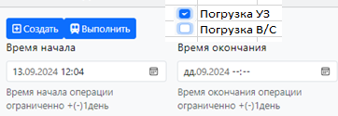

 |  |  | № поз. | № вагона | Род. | Код Адм. | Оператор АМКР | Огран. | Разм. Тек | Статус | Груз ТЕКЩ | Примечание | Цех погрузки ТЕКУЩ | Цех получатель ТЕКЩ | Станция отправления ТЕКУЩ | Станция назначения ТЕКУЩ | Вес
 | Номер накладной В/З |  | 1 | 56105075 | ПВ | 22 | ЕЛТ |  | сс. | порожний | Вагоны порожние
 |  |  | 2 | 61206330 | ПВ | 22 | МТО |  | сс. | порожний | Вагоны порожние
 | Цех погрузки ТЕКУЩ | Статус
 | подача |  |  |  |  |  |  |  |  |  | Последняя операция над вагоном | Дата начала погрузки | Дата окончания погрузки | Дата создания | Создал | Дата корректировки | Правил
 |  |  |  |  |  |  |  |  |  |  | дислокация
 | Цех получатель ТЕКУЩ | Груз ТЕКУЩ |  |  |  |  |  |  |  |  | дислокация
 | вагон

 | Станция назначения ТЕКЩ | Вес
 | ваг

 | Время документа

 | Подача не закрыта время документа и станция назн уз

3
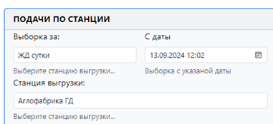
 |  |  |  |  | Подачи под погрузку

 |  | Статус подачи | Станция | Парк | Ж.д. путь | Кол-во ваг поданных | Кол-во ваг погруженнах | Цех погрузки | Дата начала погрузки | Дата окончания погрузки | Дата создания | Создал | Дата корректировки | Правил
 | 1 | Завершено | Аглофабрика ГД | РОФ 1 | 24 | 10 | 10 | РОФ 1 | 1/1/23 | 1/2/23 | 1/1/23 | Иванов | 1/1/23 | Иванов
Отмена погрузки | 2 | Начато | Аглофабрика ГД | ГД | 1 | 4 |  |  | 1/2/23 |  | 1/2/23 | Петров

Корректировка

Переадресовка

